睿灏订购
PPK#377538-辅料订购单
订购日期： 2025/3/15
类目 | 型号 | 图片 | 订购数量/PCS
主唛 | 代码：84-48-628-A |  | 23260
尺码/产地唛（配主唛色） | 代号: 84-48-629-B | 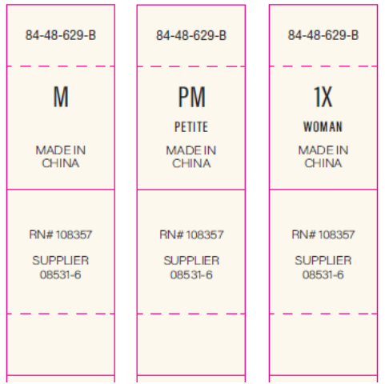 | 洗水唛等测试OK再做，以下内容不对！
 |  |  | 订购数量/PCS
 |  |  | XS | S | M | L | XL | XXL | PXS | PS | PM | PL | PXL | PXXL | 0X | 1X | 2X | 3X | 4X | 5X | 小计：
 |  |  | 2030 | 3036 | 5078 | 4502 | 2874 | 1562 | 61 | 200 | 294 | 219 | 118 | 35 | 484 | 828 | 881 | 551 | 30 | 16 | 22799 | 大货订单数量
 |  |  | 2070 | 3097 | 5180 | 4592 | 2931 | 1593 | 70 | 215 | 318 | 240 | 130 | 45 | 494 | 845 | 900 | 565 | 40 | 25 | 23349 | 需订尺码标数量
成分/洗水/RN#唛：配主唛色，白底黑字 | 5E32D1（艾利对应itemNE32D24） | 供参考 | 23260

睿灏邮箱：umi@recallever.com

